Map
3.1 맵 생성 & 게임 흐름
게임 흐름은 아래를 따른다.
1. 7X7 크기의 초기맵에서 시작한다. 공격로 시작 방향을 랜덤으로 결정한다. |  |  | 2. '확장'을 수행하면 공격로의 방향으로 맵이 확장되며 랜덤으로 맵이 구성된다. | 3. 공격을 막아내면 '확장' 단계로 돌아간다.
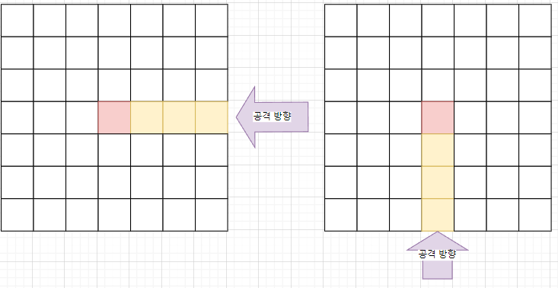
 |  |  | 확장된 맵에 타워를 배치하고 '시작'을 수행하면 공격이 시작되고 시간초가 흘러간다. | 2번 처럼 확장->설치->시작->종료 의 단계를 반복한다.
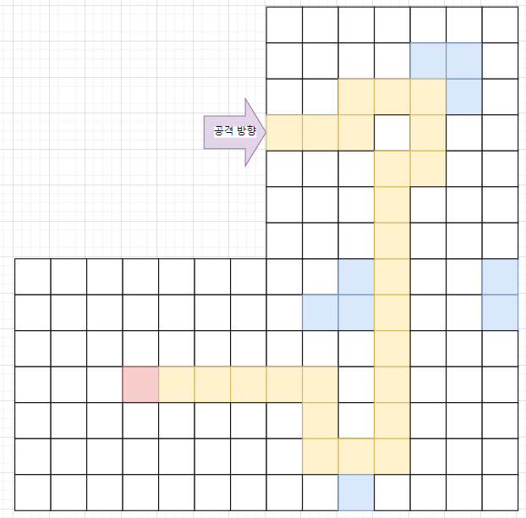

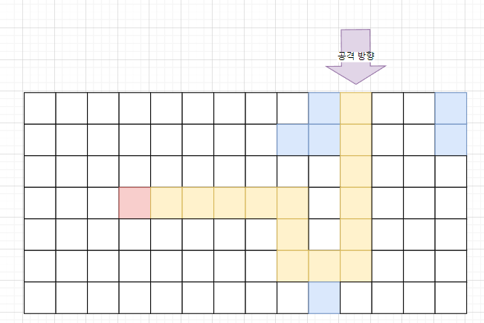

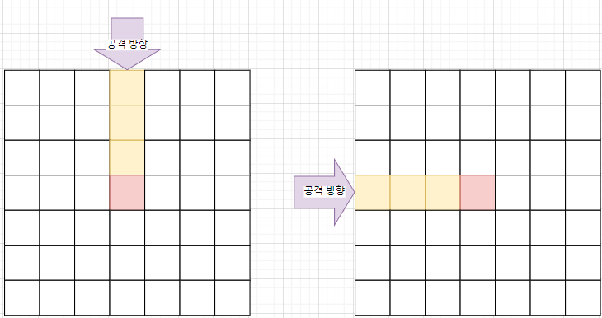

 |  |  |  | 4. 최대 확장에 도달하면 게임이 종료된다.
 |  |  |  | *게임 승리 조건에 보스 몬스터 등장& 처치여부 결정 필요

타워의 배치는 '게임 일시정지'를 제외한 어떠한 상황에서도 설치가 가능하다.
몬스터의 등장 시점은 '시작' 버튼을 눌렀을 때이며 마을을 향해 공격로를 따라서만 움직인다.
확장단계와 준비단계 사이는 시간이 멈춘 상태이다. -> 모든 오브젝트들의 동작을 멈춘다. 타워 설치, 업그레이드와 UI 관련된 동작만을 수행한다.
시작 단계와 종료 단계 사이는 시간이 흐른다. -> 모든 오브젝트들이 동작한다.

맵의 구성은 아래의 흐름을 따른다.
1) 전체 맵을 먼저 구성한다. |  | 3) 1)2)의 방식으로 미리 구성된 맵을 '확장' 버튼을 누르면 로드맵을 따라 한칸씩 확장된다.
2) 로드맵 안의 공격로를 무작위로 종류를 변경한다. |  | 단, 분기점에 닿은 경우 확장 가능한 구역이 한번에 확장된다.

3.2 맵 생성 규칙

맵 구성요소
타일 | 가장 작은 단위, 한 칸을 의미한다.
그라운드 | 7X7의 한 묶음, 공격로의 패턴을 결정한다.
맵 | 그라운드들이 모여 만든 전체 맵, 맵 패턴을 지정한다.

그라운드 규칙
그라운드는 기본형과 응용형으로 나누어 명명한다.

Pattern
3.1 패턴 ID 결정 규칙

그라운드 패턴은 공격로의 연결방향에 따라 Pattern ID를 결정한다. |  |  | 그라운드 패턴은 7X7의 행렬 형태를 한 줄의 형태로 구성한 코드 스트링을 사용한다.
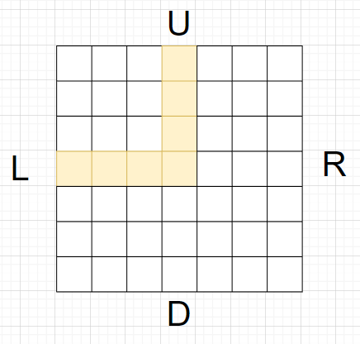
ID | PatternType |  | ex)
int | enum |  | PatternType | Code
1 | TR |  | UL | 0001000000100000010001111000000000000000000000000'
2 | TL
3 | TU
4 | TD
5 | UR
6 | RD
7 | DL
8 | UL
9 | UD | 시계방향 기준 PatternType을 명명한다.
10 | LR
11 | RDL
12 | UDL
13 | URL
14 | URD

